戦闘
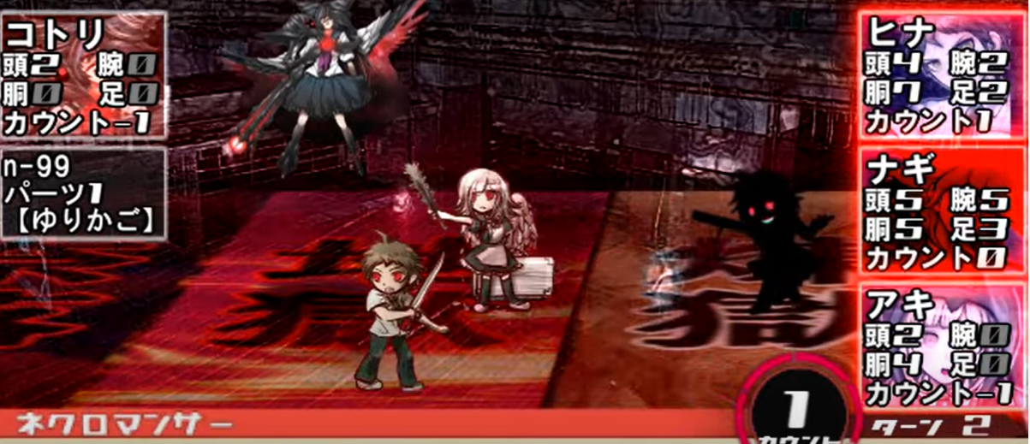
HD-2ｄ

 | 敵・味方選択ー詳細
 | カウント・ターン処理
 | カメラアングル（マウスかコントローラーで変わる）

カウント開始時の処理

存在するObjのカウントを確認し、現在のカウントと同じObjをリストに追加

リストに入ったObjを重さの小さい順にソート

重さが小さい順に行動処理開始

行動処理
最初に行動するObjが何者か判断

PL
敵

報酬
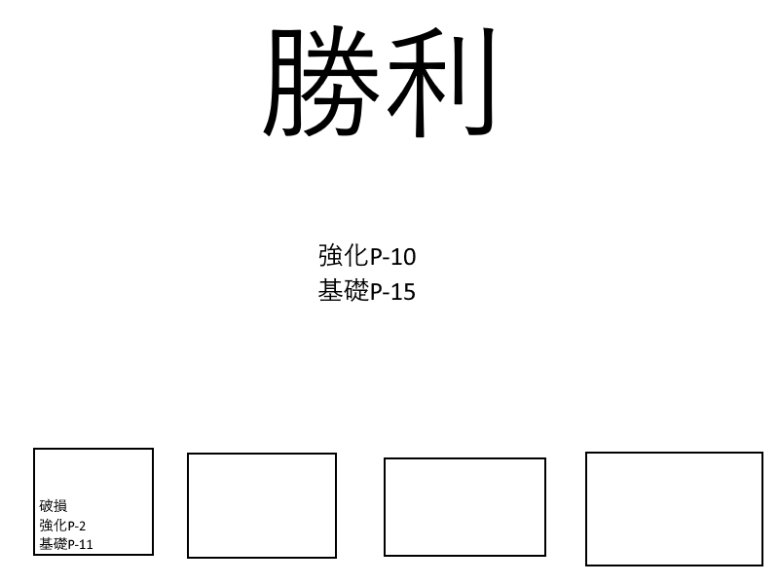
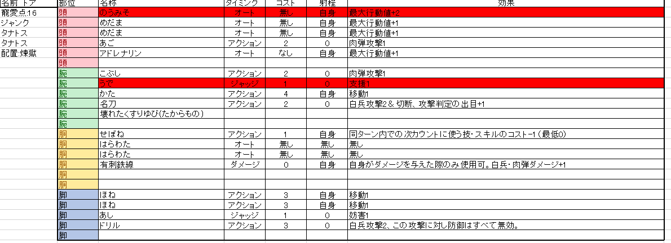
報酬レイアウト

END

